Hoja1
Diagrama entidad relación

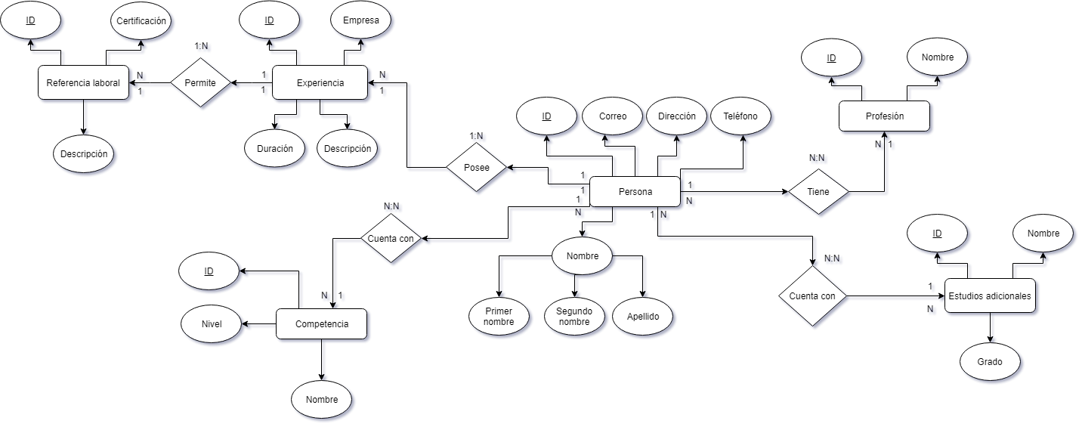

Modelo físico/lógico

 |  |  |  |  |  |  |  |  |  |  |  |  | Profesion
 | Ref_laboral |  |  | Experiencia |  |  | Persona |  |  | Prof_persona |  |  | Id_prof | Integer | PK
 | Id_reflab | Integer | PK | Id_exp | Integer | PK | Id_persona | Varchar(10) | PK | Id_prof_persona | Integer | PK | Nombre | Text | NN
 | Certificación | char(15) |  | Empresa | Text | NN | Correo | Varchar(15) | NN | Id_persona | Varchar(10) | FK
 | Descripción | Text | NN | Duración | Integer | NN | Dirección | Varchar(30) | NN | Id_prof | Integer | FK
 | Id_exp | Integer | FK | Descripción | Text | NN | Teléfono | Varchar(30) | NN
 |  |  |  | Id_persona | Varchar(10) | FK | Primer_nombre | Text | NN
 |  |  |  |  |  |  | Segundo_nombre | Text | NN
 |  |  |  |  |  |  | Apellido | Text | NN
 |  |  |  |  |  |  |  |  |  | Estudad_persona
 |  |  |  |  |  |  |  |  |  | Id_estudad_persona | Integer | PK
 |  |  |  |  |  |  |  |  |  | Id_persona | Varchar(10) | FK
 |  |  |  |  |  |  |  |  |  | Id_estud_ad | Integer | FK
 |  |  |  | Competencia_persona
 |  |  |  | Id_comp_persona | Integer | PK |  |  |  |  |  |  | Estudios_adicionales
 |  |  |  | Id_persona | Varchar(10) | FK |  |  |  |  |  |  | Id_estud_ad | Integer | PK
 |  |  |  | Id_comp | Integer | FK |  |  |  |  |  |  | Nombre | Text | NN
 |  |  |  |  |  |  |  |  |  |  |  |  | Grado | Text | NN

 | Competencia
 | Id_comp | Integer | PK
 | Nombre | Text | NN
 | Nivel | Text | NN

